project plan
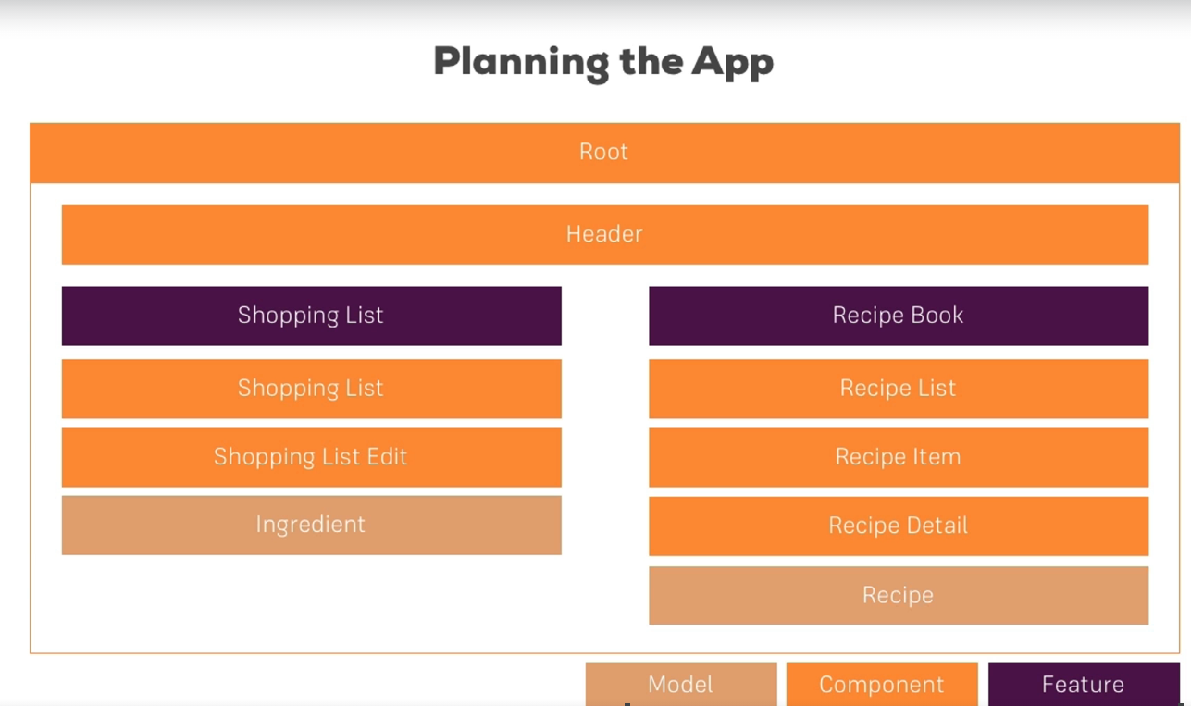

create components
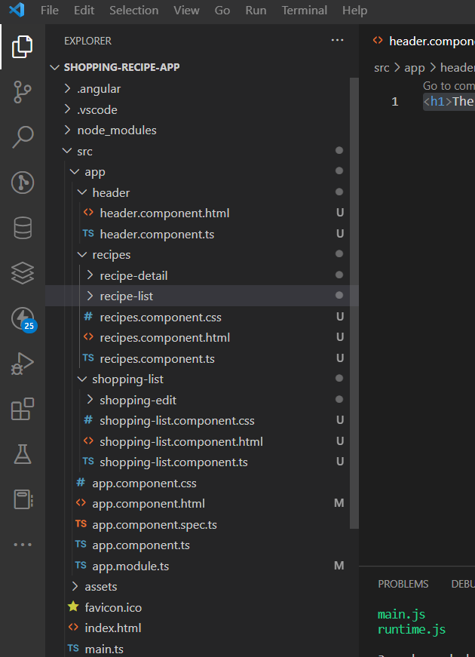
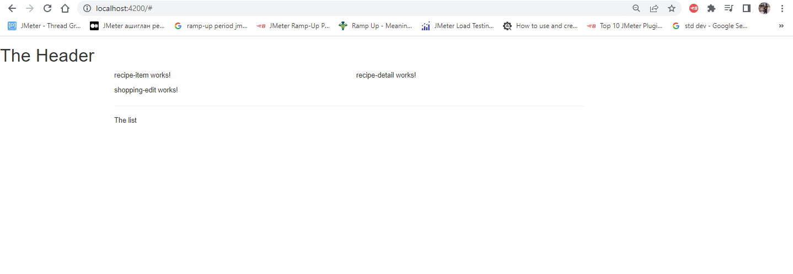

header
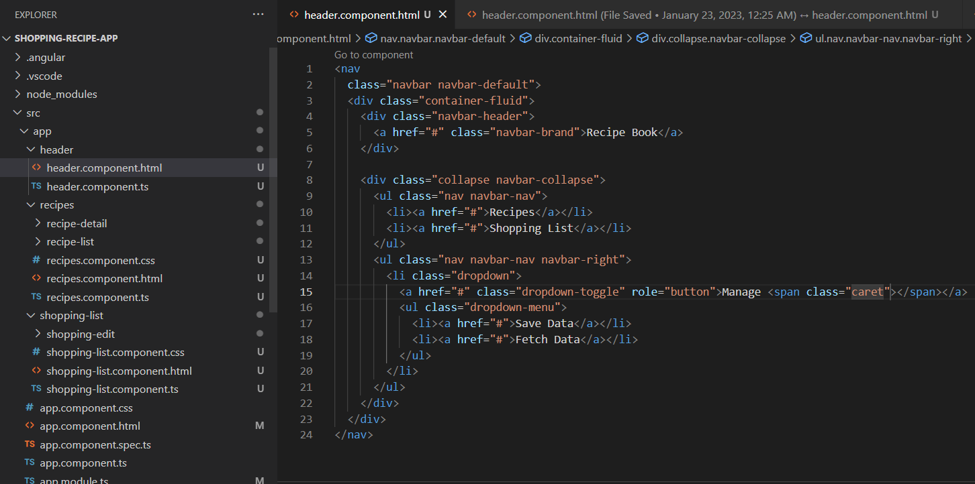

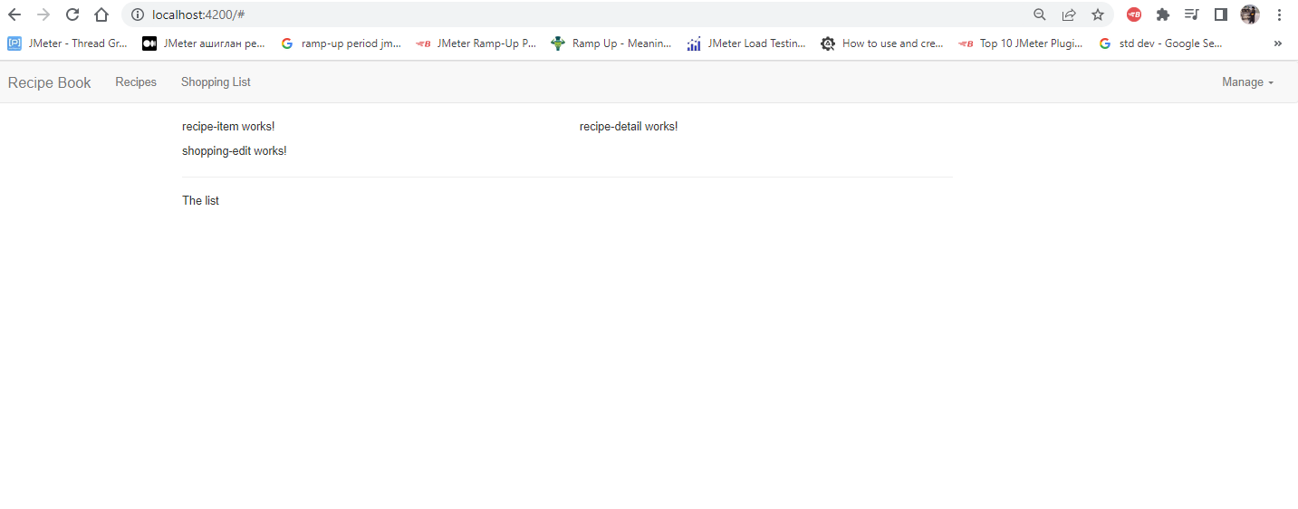

recipe.model.ts
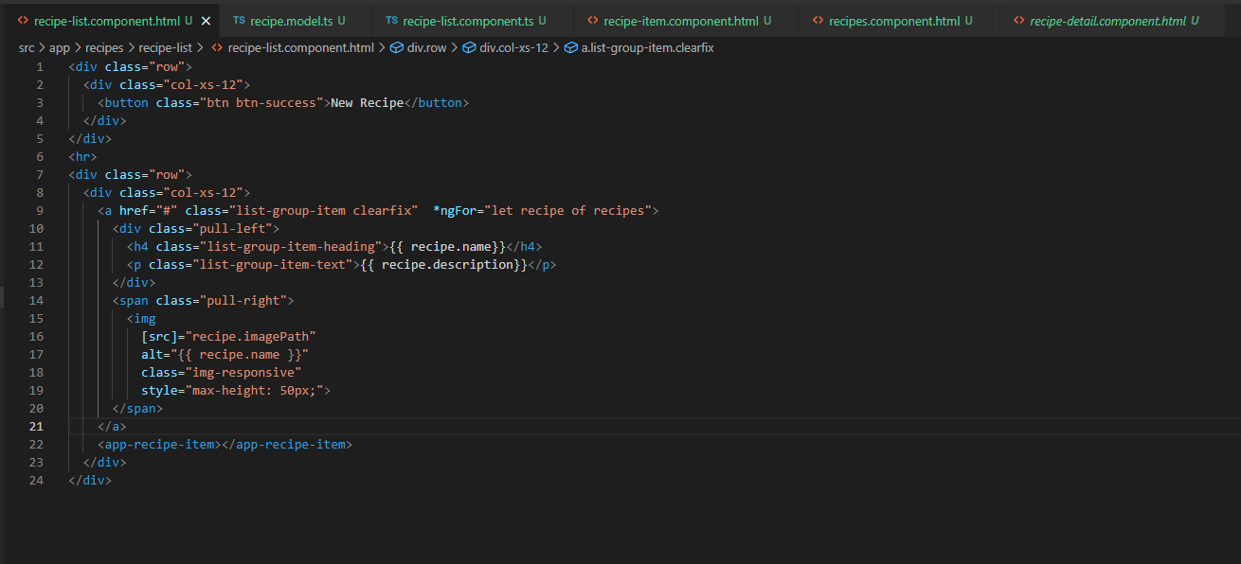
Шинээр үүсгэсэн модел
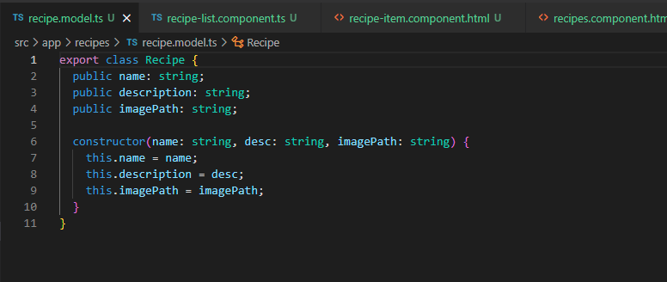

Шинээр үүсгэсэн моделийг ашиглаж буй байдал TS file

Шинээр үүсгэсэн моделийг ашиглаж буй байдал HTML file

Navigate with event & ngIf
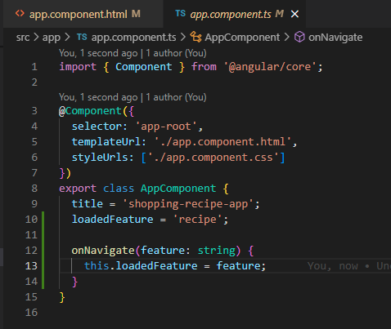
Adding Navigation with Event Binding and ngIf

 | Header component дээр custom event-ээр утгыг дамжуулж байна.
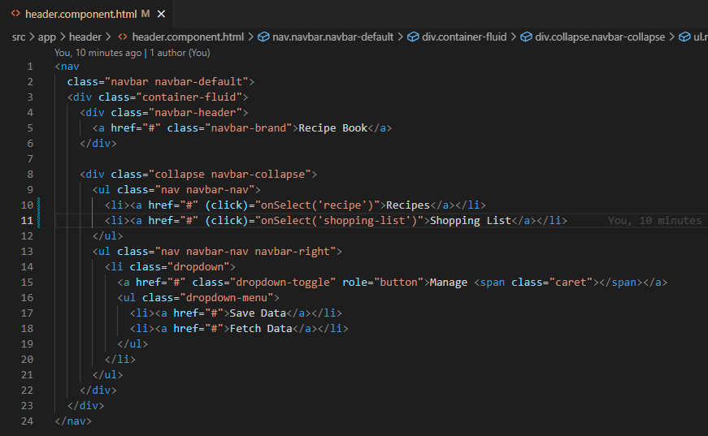
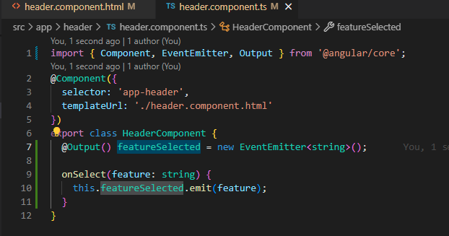

 | Header component ээс ирэх утгыг аваад navigate хийж байна.

form
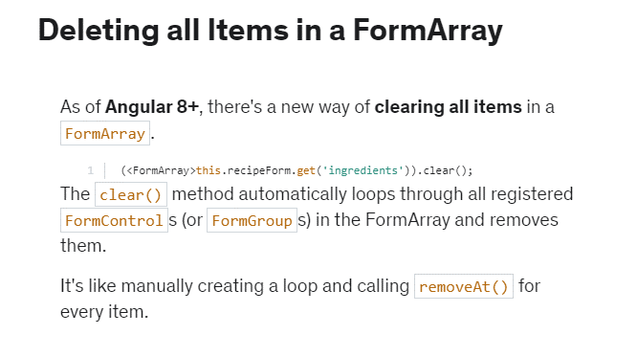
1 |  | [pattern]="' ''"
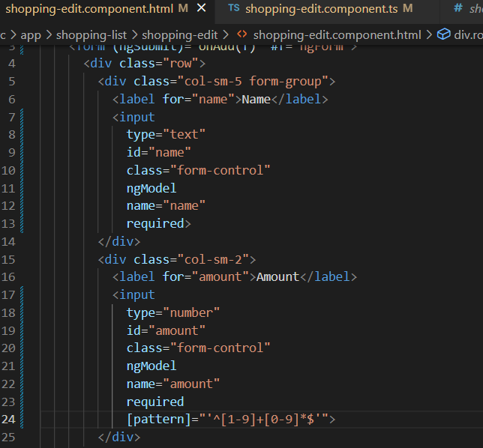

 | removeAt()

